상품제안서
지니큐 무선 레트로 엔틱 블루투스5.0 스피커 휴대용 탁상용 FM라디오 MF-7000B | 상품코드: F27875

 |  |  |  |  |  |  | 02-412-0044 | www.easy1.co.kr
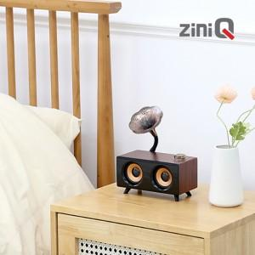

【상세/제작정보】

【인쇄/포장옵션】 | 레이저, 풀칼라 / 포장지포장

【공급단가】 | 수량 | 50~ | 100~ | 500~ | 1,000~ | 2,000~
*VAT별도 | 단가 | 16,700원 | 16,430원 | 16,030원 | 15,630원 | 15,360원

【상품 URL】 | http://www.easy1.co.kr/src/goods_detail.php?gdno=27875

